合同模板
 |  |  | 图片
箱唛： | 合同编号： | PO260715088 | 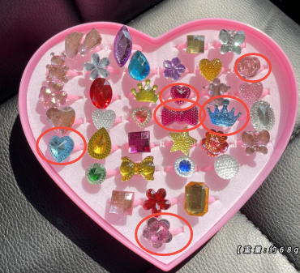
 | 箱号：
 | SKU： | WJ220440
 | 装箱数量：
 | 箱规：
 | 毛重：
 | 条形码 | 